受験票②
 |  |  |  |  |  |  |  | 試験当日は、本状をご持参ください。
【令和４年度採用】 稲城市社会福祉協議会 職員採用試験受験票 ②

 | ※受験番号 |  |  |  |  |  |  |  |  | ※社協使用欄

 | （フリガナ）
 | 氏 名
 |  |  |  |  |  |  |  |  | （受付印）

 | □ | この受験票は氏名のみ記入してください。

1 | 日時 |  | 試験日 |  |  | 令和３年９月５日（日）
 |  |  | 受 付 |  |  | 午前８時30分から
 |  |  | 試験時間 |  |  | 午前９時から正午まで
 |  | ※ | 遅刻をした場合は、受験できません。（交通機関の遅れの場合は考慮します）

2 | 持ち物 |  |  | ■ | 受験票② |  | ■ | 筆記用具

3 | 試験会場
 |  | 場所 |  | 稲城市福祉センター ２階介護予防教室 （所在地）東京都稲城市百村７
 |  | 交通 |  | ■京王相模原線「稲城駅」下車徒歩約5分 ■ＪＲ南武線「稲城長沼駅」下車徒歩約10分

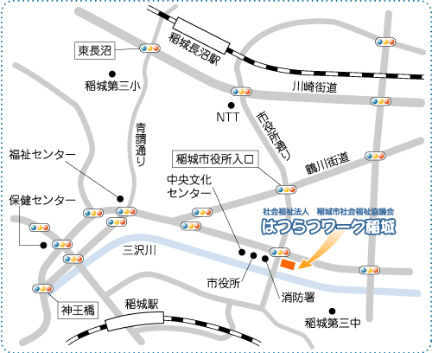
ＪＲ南武線
京王相模原線
 | （案内）

 |  |  |  |  |  |  |  |  |  |  | 「試験会場」
 |  |  |  |  |  |  |  |  |  |  | 稲城市福祉センター
 |  |  |  |  |  |  |  |  |  |  | ２階 介護予防教室

